상품제안서
오리 보온보냉백 소풍가방 캐릭터 보온보냉 아이 소풍 보냉백 | 상품코드: F26820

 |  |  |  |  |  |  | 02-412-0044 | www.easy1.co.kr
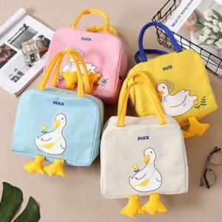

【상세/제작정보】 | 기본수량 미만 인쇄시 비용 추가 스티커 제작및 부착 비용 별도 문의.

【인쇄/포장옵션】 | 실크, 전사 / 포장불가능

【공급단가】 | 수량 | 100~ | 300~ | 500~ | 1,000~ | 3,000~
*VAT별도 | 단가 | 2,870원 | 2,820원 | 2,760원 | 2,690원 | 2,640원

【상품 URL】 | https://dev.easy1.co.kr:443/src/goods_detail.php?gdno=26820

